GUI
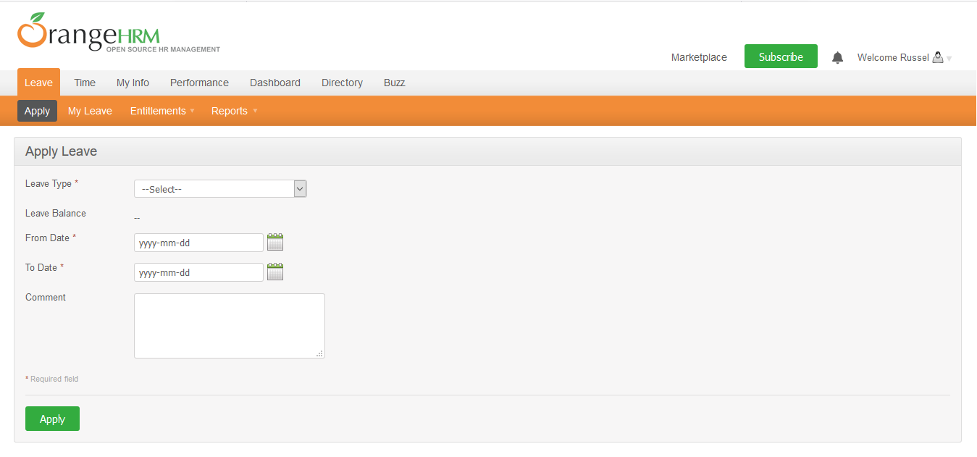

NO. | INPUT FIELD | DESCRIPTION | CONSTRAINTS
1 | Leave Type | Loại nghỉ phép mà cá nhân được hưởng | Bắt buộc chọn từ danh sách. Loại nghỉ phép do Admin thiết lập cho nhân viên trong module Configure Leave Types và Entitlements
2 | Leave Balance | Số dư ngày phép mà cá nhân được phép sử dụng | Read-only
3 | From Date | Ngày bắt đầu nghỉ phép | Bắt buộc chọn từ calendar control
4 | To Date | Ngày kết thúc nghỉ phép | Bắt buộc chọn từ calendar control
5 | Duration | Thời lượng nghỉ phép | Chọn một trong các giá trị sau từ danh sách: • Full Day: Nghỉ trọn ngày • Half Day: Nghỉ nửa ngày • Specify Time – From, To, Duration: Giờ nghỉ cụ thể Field này chỉ xuất hiện khi người dùng chọn From Date = To Date
6 | Partial Days | Hình thức nghỉ phép | Chọn một trong các giá trị sau từ danh sách: • None: giá trị mặc định, nghỉ trọn ngày • All Days: Hệ thống hiển thị Duration field cho phép chọn một trong 2 giá trị từ danh sách: o Half Day – Morning/Afternoon (giá trị mặc định) o Specify Time – From, To, Duration: Giờ nghỉ cụ thể • Start Day Only: Hệ thống hiển thị Duration field cho phép chọn giống mô tả của All Days • End Day Only: Hệ thống hiển thị Duration field cho phép chọn giống mô tả của All Days • Start and End Day: Hệ thống hiển thị Duration field cho phép chọn giống mô tả của All Days Field này chỉ xuất hiện khi người dùng chọn From Date != To Date
7 | Comment | Ghi chú thêm (nếu cần thiết)

